Estadísticas
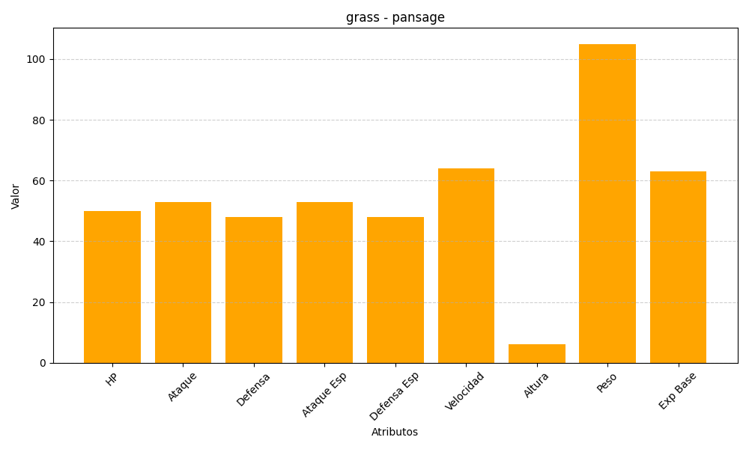
ID | Nombre | Tipo | HP | Ataque | Defensa | Ataque Especial | Defensa Especial | Velocidad | Altura | Peso | Experiencia Base
511 | pansage | grass | 50 | 53 | 48 | 53 | 48 | 64 | 6 | 105 | 63

